参加申込書記載方法
◇黄色セル内は、全て記載をおねがいします。
（記載すれば、黄色は消えます）
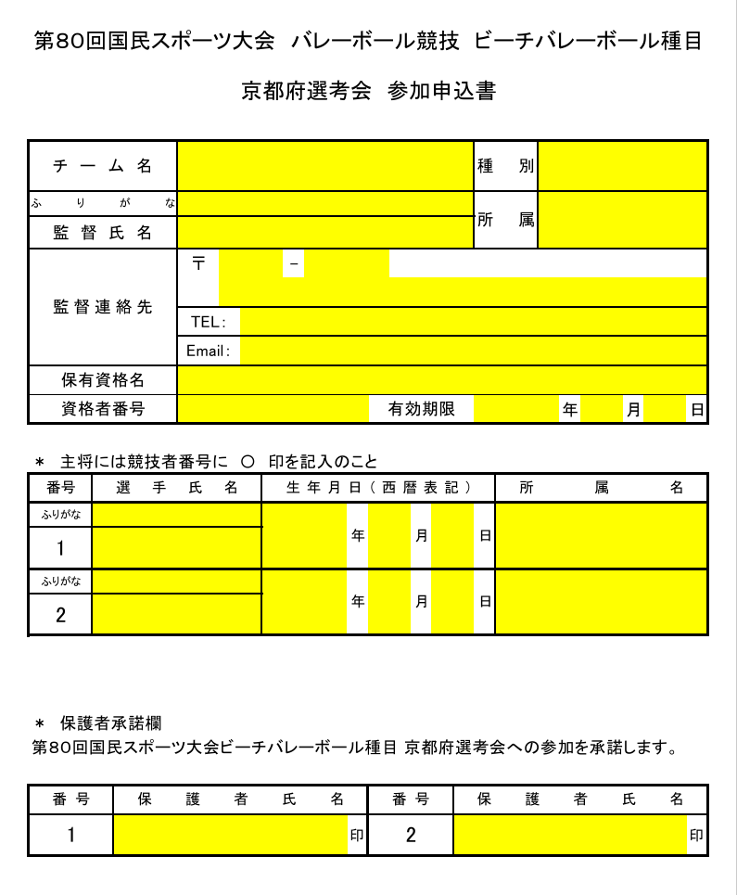

◇同一校から２チーム参加申込をする場合は、学校名の後にA、Bを付けてください。

 | １チーム目 | ２チーム目

◇種別は、プルダウンより、「少年男子」、「少年女子」を選択してください。

◇保有資格名は、プルダウンより、「公認バレーボールコーチ１」、「公認バレーボールコーチ２」、 「公認バレーボールコーチ３」、「公認バレーボールコーチ４」を選択してください。

◇『主将には競技者番号に○印を記入のこと』、番号、プルダウンより、それぞれ「１、①」・「２、②」を変更してください。

◇生年月日（西暦表記）、年号はプルダウンより、「2008」、「2009」、「2010」、「2011」を選択してください。

◇保護者承諾欄、保護者氏名記載後、印鑑の押印を必ずおねがいします。
※押印
※押印

◇最終、黄色セルの所があれば、記載漏れですので、記載をおねがいします。

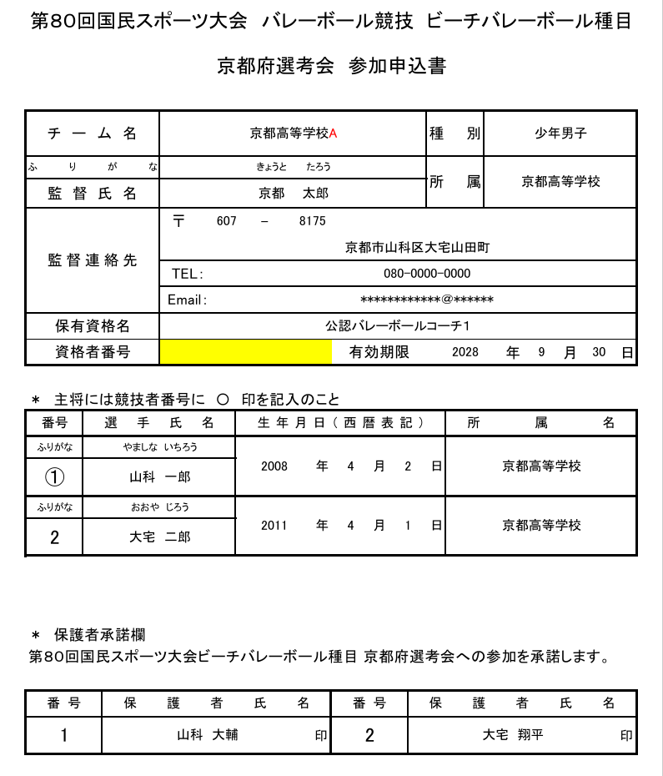
記載漏れ

